Sheet1
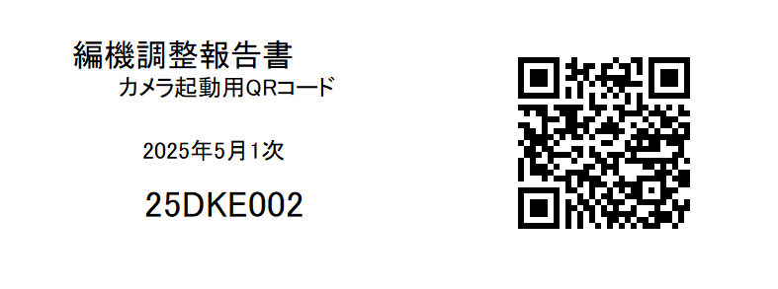


 | ← | QRコードをiPadの 標準カメラで撮影します

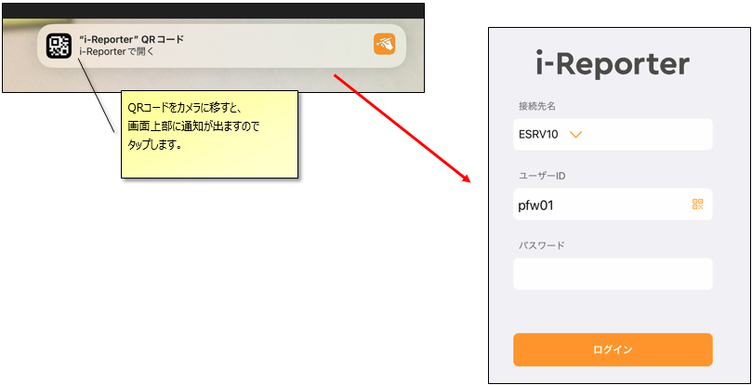

ユーザーID：pfw01
パスワード：pass01
と入力します

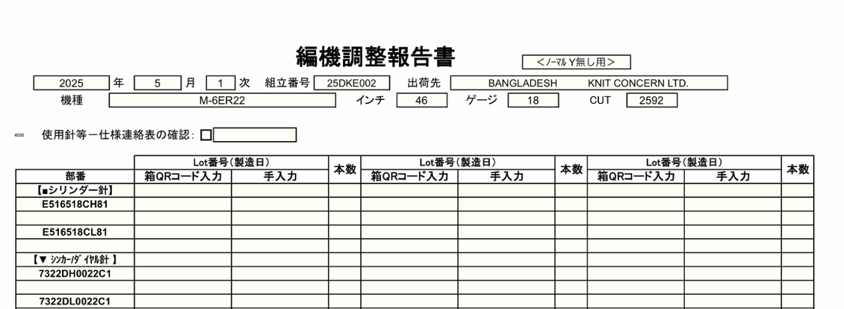

 |  |  |  | ← | １ページ目は針並べの
 |  |  |  |  | チェックシートです

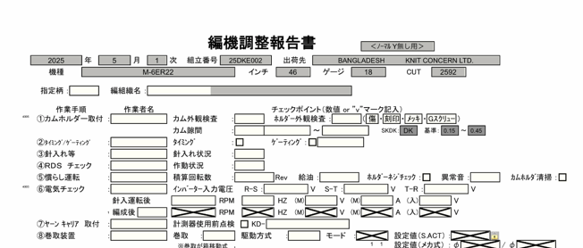

２ページ目以降は機械調整 |  |  | →
作業のチェックシートです

「作業者名」が入ったタイミングで、その作業が完了したとみなされます。
そのため、先に調整作業を入力いただき、作業完了後に作業者をご入力ください

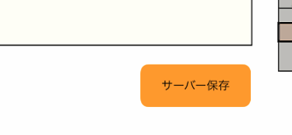
作業を中断したり、続きを別の担当者が行う場合は、
「サーバー保存」で終了してください

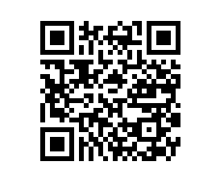

もう一度QRコードを読み込むと、続きから再開できます

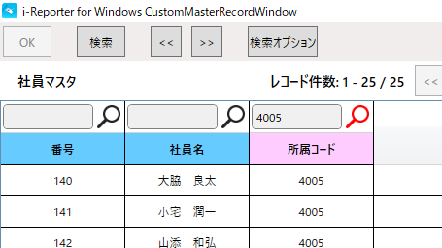

作業者名を選択する項目は、
初期値はニット課所属の社員に
絞られています

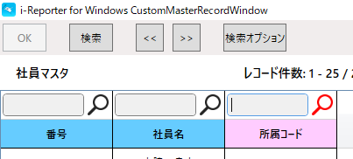
ニット課以外の作業者を選択する
場合は、所属コードを空欄にして、
「検索」ボタンを押下してください

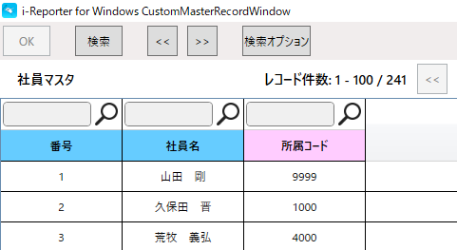

ニット課以外も含めた
全社員が表示されます

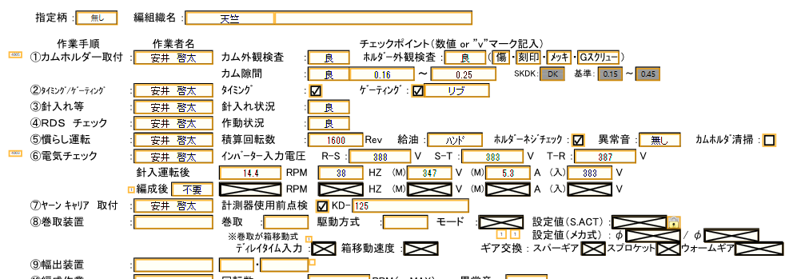

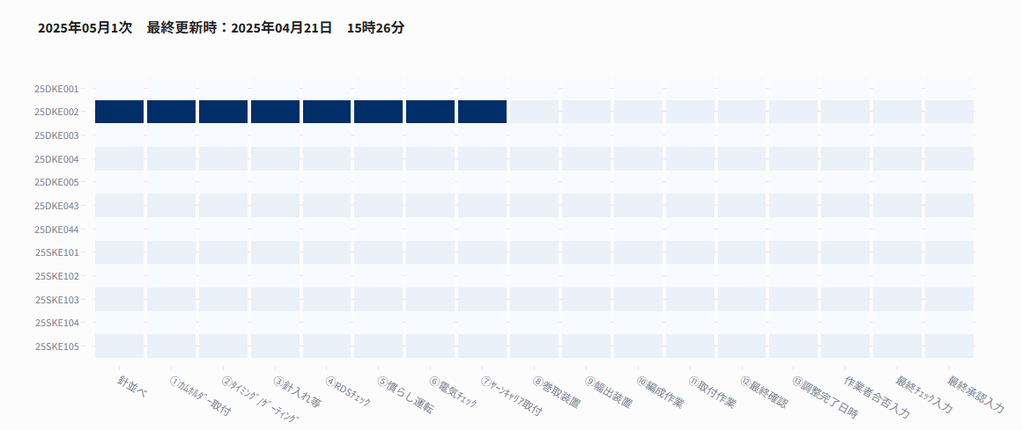

作業者の入力状況は、
リアルタイムで進捗状況に反映されます
※この例では、「ﾔｰﾝｷｬﾘｱ 取付」まで完了しています

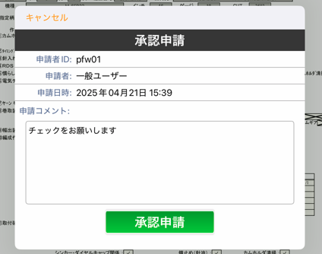

作業者確認が終わると、
最終チェック者への承認申請画面が開きます
申請コメントを入れて、「承認申請」ボタンを押下してください

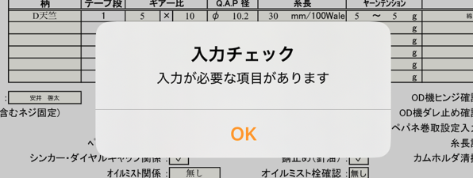

入力必須の項目に漏れがあると、
ここで引っかかります

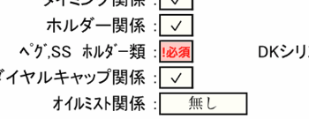
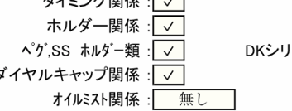

入力必須の項目を埋めてください

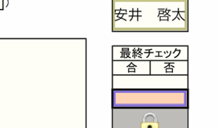

最終チェックの申請欄をタップすると、
再度申請画面が立ち上がります

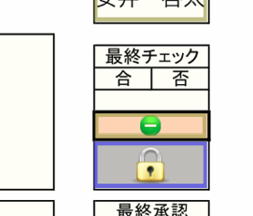

緑のマークが出れば、申請完了です。
GL以上の承認権限を持った方に
チェックを依頼してください

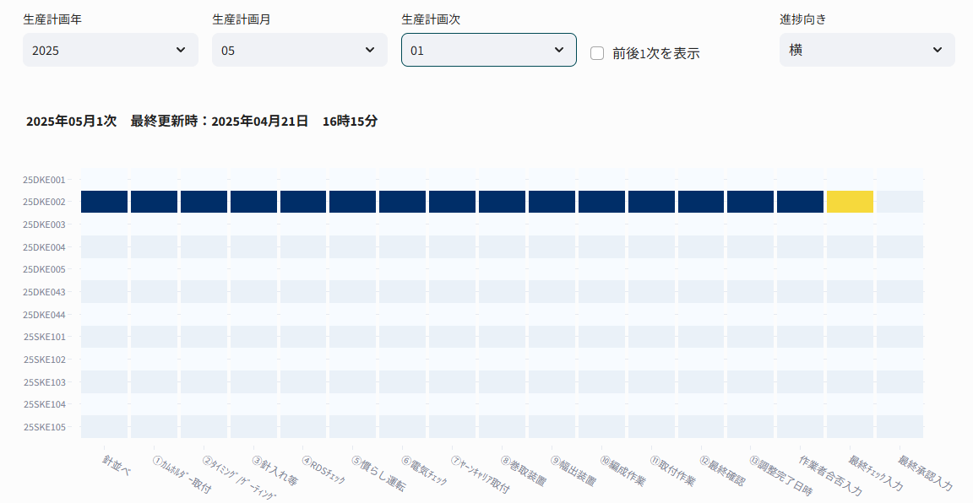

承認待ちの状態になると、黄色になります

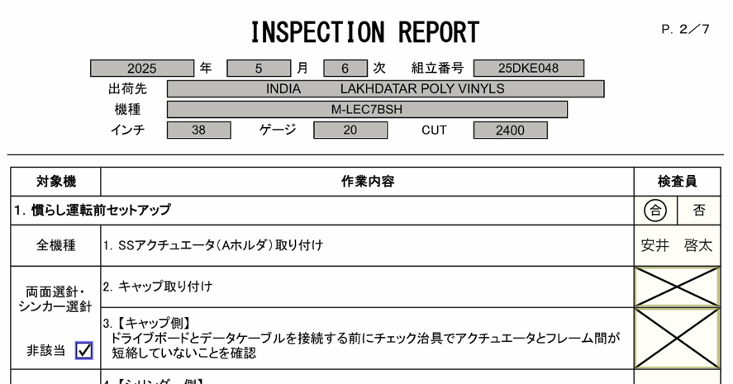

非該当にチェックを付けると、
チェック不要の状態となります

針の箱にQRコードがついている場合は、左側の「箱QRコード入力」をタップしてください。カメラが立ち上がり、QRコードを読み取ると自動でロット番号が入ります。
箱にQRコードが無い場合は、「手入力」の方に入力してください

使用した本数を入力します。

